Flujo
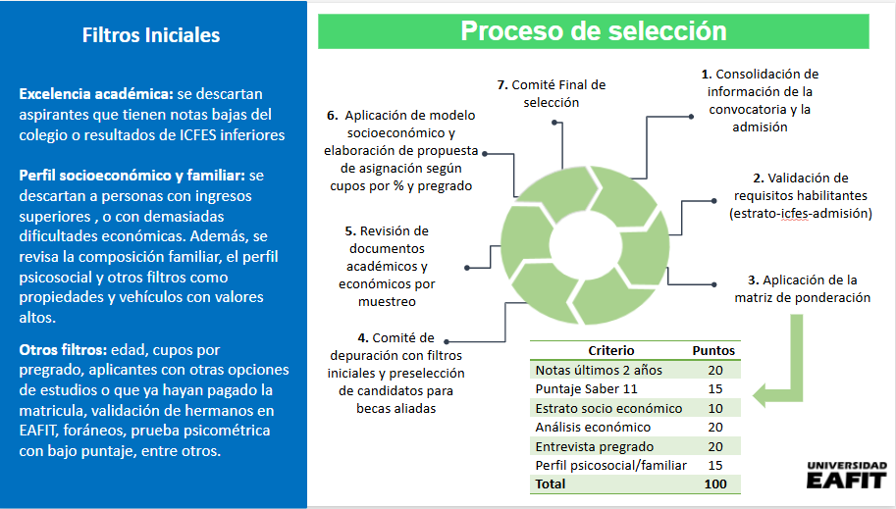

Algunas consideraciones
Validacion de ICFES con estrategia
Recopilacion de datos de admision y postulacion a becas
Audición de música y recomendaciones de Jefe pregrado
Se afinó el modelo de análisis socioeconómico y la matriz de ponderación con el cambio en el proceso de admisión
Cupos Diseño Urbano e Ing. Industrial
Tipos de admisión como CRE y TEX
Mejoras a implementar para la siguiente corrida

Etiquetas de fila | Cuenta de Nombre completo
Cumple Talento | 309
Descartado por foraneo e ingresos bajos | 1
Descartado por ingresos | 6
Descartado por ingresos altos (15) | 16
Descartado por ingresos altos (insc) | 3
Descartado por ingresos y colegio | 3
Descartado por propiedades | 13
Descartado por Prueba psicometrica | 3
Descartado por rendimiento icfes | 14
Descartado por rendimiento notas | 2
Descartado, pago matricula | 10
Descartado, renuncia del proceso | 1
Total general | 381

